FIRE PUMP#1-1
 |  |  |  |  | Electricity Generating Authority of Thailand
 |  |  |  |  | การไฟฟ้าฝ่ายผลิตแห่งประเทศไทย
 |  |  |  |  | INSPECTION REPORT OF FIRE PUMP
 |  |  |  |  | สำนักงาน ไทรน้อย

General Datas |  |  |  |  |  |  |  |  |  |  |  |  |  |  |  |  |  |  |  |  |  |  |  |  |  |  |  | Sheet | 1/2 | Model | JU1H-UFH0
Location | อาคาร ต.0026 |  |  |  |  |  |  |  | ชนิด |  |  | Vertical |  |  |  |  |  | Station No. |  |  |  |  | FIRE PUMP#1
Model |  | JU4H-UFH0 | Serial-Number |  |  |  | PE404ST882013 |  |  |  |  |  |  |  |  | MFG |  | CLARKE |  |  |  |  | RPM Rating |  |  |  | 2350 |  |  |  |  | ชนิด | Vertical
Qut. Of Fuel Liquid |  |  |  | ( |  | ) |  | Gal |  | ( | ü |  | ) | Lit | ( | ) | kg | Fuel Level |  | (Before) |  |  |  |  | / | (After) |  |  | Liters
ระยะเวลาที่เครื่องยนต์ทำงาน |  |  |  | mins. |  | ความจุถังเชื้อเพลิง |  |  |  |  |  |  |  |  | 600 | Liters |  | ชั่วโมงการทำงาน |  |  | (Before) |  |  |  | / | (After) |  |  | Hrs.

0.Pre Visual Inspection
ห้องเครื่องสูบน้ำดับเพลิง
รายการตรวจสอบ |  |  |  |  |  |  |  |  |  |  |  |  |  |  |  |  |  |  | ผลการตรวจสอบ |  |  |  |  | หมายเหตุ
 |  |  |  |  |  |  |  |  |  |  |  |  |  |  |  |  |  |  | ผ่าน |  |  | ไม่ผ่าน
บริเวณห้องเครื่องสูบน้ำดับเพลิง

มีไฟฟ้าและแสงสว่างเพียงพอต่อการปฏิบัติงาน

มีไฟฟ้าและแสงสว่างฉุกเฉิน สามารถทำงานได้ไม่น้อยกว่า 2 ชั่วโมง

มีระบบระบายอากาศภายในห้องเครื่องสูบน้ำดับเพลิงที่ดี

ไม่มีสิ่งกีดขวางทางเข้า-ออกห้องเครื่องสูบน้ำดับเพลิง

ห้องเครื่องที่ติดตั้งเครื่องสูบน้ำดับเพลิงจะต้องติดตั้งระบบดับเพลิงอัตโนมัติหรืออยู่ห่างจากอาคาร 15.3 เมตร |  |  |  |  |  |  |  |  |  |  |  |  |  |  |  |  |  |  |  |  |  |  |  | อยู่ห่างอาคารมากกว่า 15.3 เมตร

บริเวณตู้ควบคุม

ตู้ควบคุม Jockey Pump อยู่ในสภาพปกติ

ตำแหน่งติดตั้งตู้ควบคุมอยู่ในตำแหน่งที่เหมาะสม

การติดตั้งตู้ควบคุมมั่นคง แข็งแรง

ไม่มีวัสดุกีดขวางตู้ควบคุม

ไม่มีสิ่งสกปรกอยู่ในตู้ควบคุม

หลอดไฟแสดงสถานะอยู่ในสภาพปกติ

การ wiring สายไฟภายในตู้อยู่ในสภาพเป็นระเบียบเรียบร้อย

สวิตช์ต่างๆในตู้อยู่ในสภาพปกติ

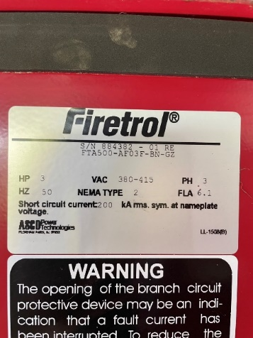 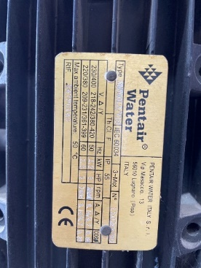 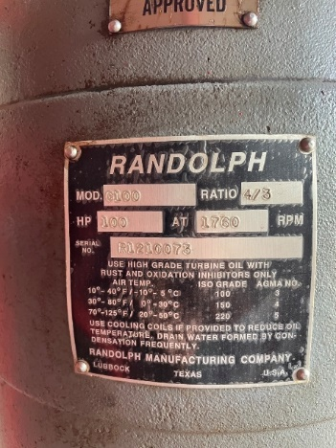 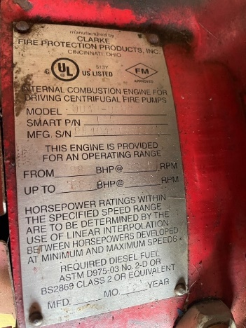 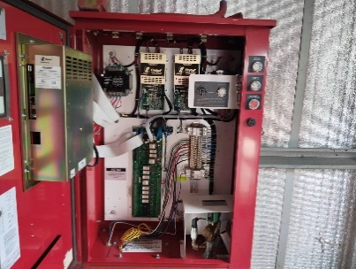 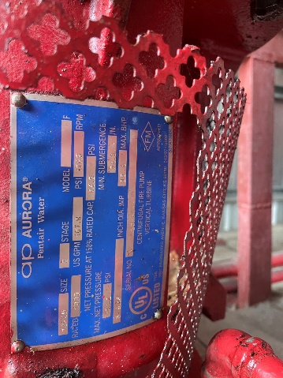 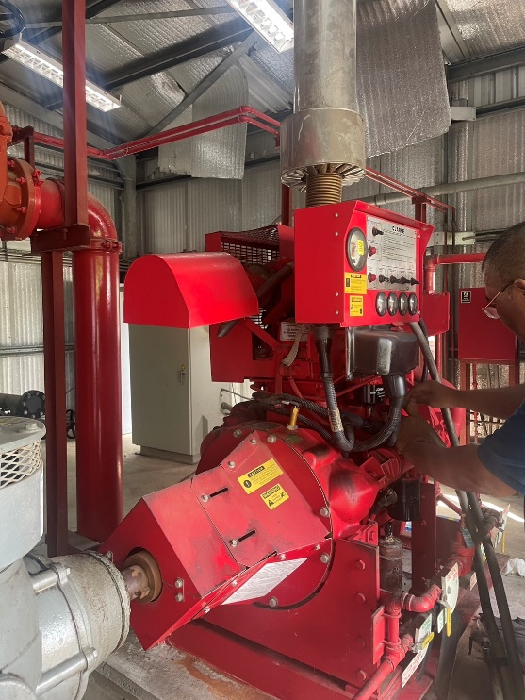

Fire Pump # 1 อาคาร ต.0026

FIRE PUMP#2-1
 |  |  |  |  | Electricity Generating Authority of Thailand
 |  |  |  |  | การไฟฟ้าฝ่ายผลิตแห่งประเทศไทย
 |  |  |  |  | INSPECTION REPORT OF FIRE PUMP
 |  |  |  |  | สำนักงาน ไทรน้อย

General Datas |  |  |  |  |  |  |  |  |  |  |  |  |  |  |  |  |  |  |  |  |  |  |  |  |  |  |  | Sheet | 1/2 | Model | JU1H-UFH0
Location | อาคาร ท.0019 |  |  |  |  |  |  |  | ชนิด |  |  | Vertical |  |  |  |  |  | Station No. |  |  |  |  | FIRE PUMP#2
Model |  | JU6H-UF60 | Serial-Number |  |  |  | PE6068H997559 |  |  |  |  |  |  |  |  | MFG |  | CLARKE |  |  |  |  | RPM Rating |  |  |  | 2100 |  |  |  |  | ชนิด | Vertical
Qut. Of Fuel Liquid |  |  |  | ( |  | ) |  | Gal |  | ( | ü |  | ) | Lit | ( | ) | kg | Fuel Level |  | (Before) |  |  |  |  | / | (After) |  |  | Liters
ระยะเวลาที่เครื่องยนต์ทำงาน |  |  |  | mins. |  | ความจุถังเชื้อเพลิง |  |  |  |  |  |  |  |  | 1000 | Liters |  | ชั่วโมงการทำงาน |  |  | (Before) |  |  |  | / | (After) |  |  | Hrs.

0.Pre Visual Inspection
ห้องเครื่องสูบน้ำดับเพลิง
รายการตรวจสอบ |  |  |  |  |  |  |  |  |  |  |  |  |  |  |  |  |  |  | ผลการตรวจสอบ |  |  |  |  | หมายเหตุ
 |  |  |  |  |  |  |  |  |  |  |  |  |  |  |  |  |  |  | ผ่าน |  |  | ไม่ผ่าน
บริเวณห้องเครื่องสูบน้ำดับเพลิง

มีไฟฟ้าและแสงสว่างเพียงพอต่อการปฏิบัติงาน

มีไฟฟ้าและแสงสว่างฉุกเฉิน สามารถทำงานได้ไม่น้อยกว่า 2 ชั่วโมง

มีระบบระบายอากาศภายในห้องเครื่องสูบน้ำดับเพลิงที่ดี

ไม่มีสิ่งกีดขวางทางเข้า-ออกห้องเครื่องสูบน้ำดับเพลิง

ห้องเครื่องที่ติดตั้งเครื่องสูบน้ำดับเพลิงจะต้องติดตั้งระบบดับเพลิงอัตโนมัติหรืออยู่ห่างจากอาคาร 15.3 เมตร |  |  |  |  |  |  |  |  |  |  |  |  |  |  |  |  |  |  |  |  |  |  |  | ไม่อยู่ในกลุ่ม Extra Hazard 2

บริเวณตู้ควบคุม

ตู้ควบคุม Jockey Pump อยู่ในสภาพปกติ

ตำแหน่งติดตั้งตู้ควบคุมอยู่ในตำแหน่งที่เหมาะสม

การติดตั้งตู้ควบคุมมั่นคง แข็งแรง

ไม่มีวัสดุกีดขวางตู้ควบคุม

ไม่มีสิ่งสกปรกอยู่ในตู้ควบคุม

หลอดไฟแสดงสถานะอยู่ในสภาพปกติ

การ wiring สายไฟภายในตู้อยู่ในสภาพเป็นระเบียบเรียบร้อย

สวิตช์ต่างๆในตู้อยู่ในสภาพปกติ

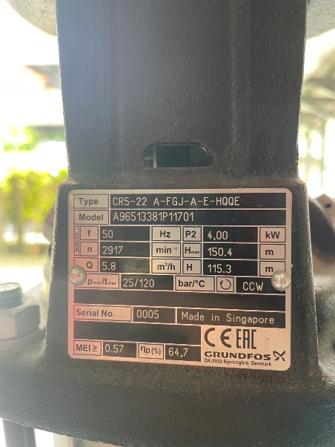 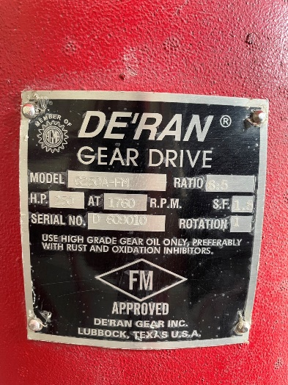 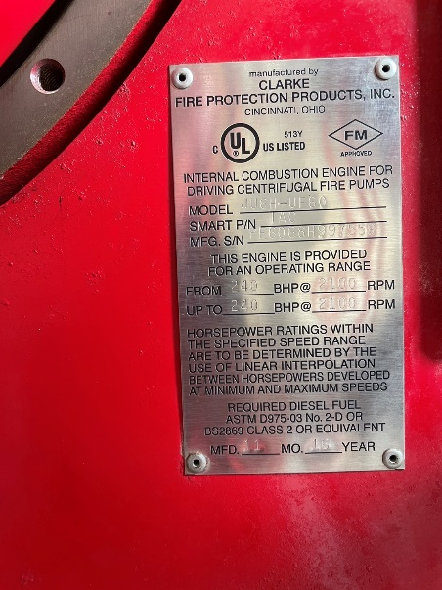 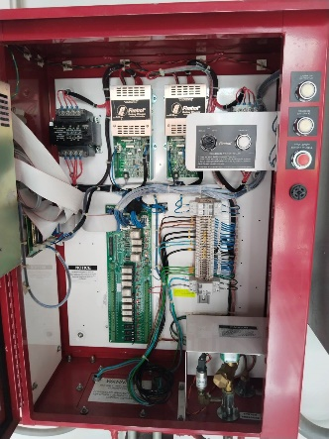 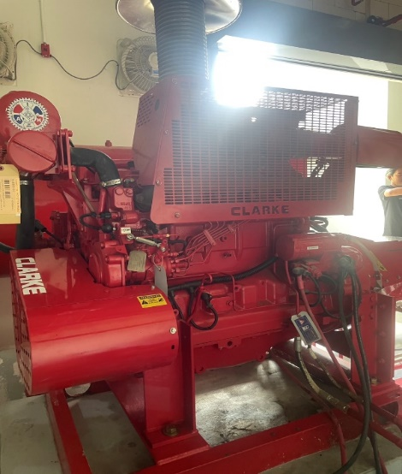 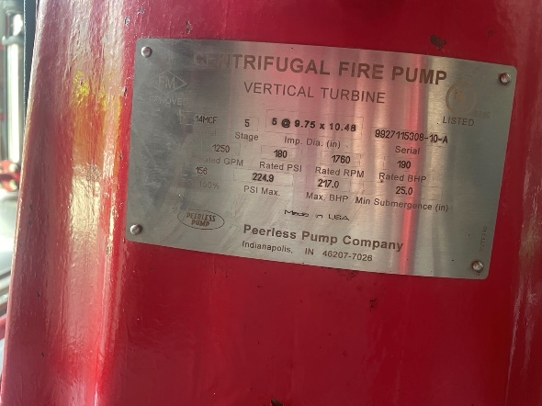 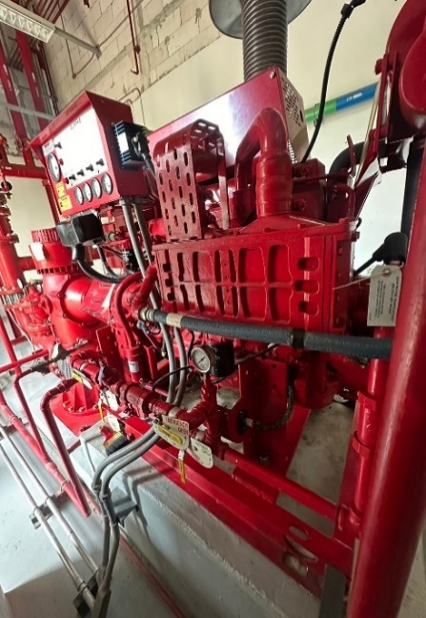

Fire Pump # 2 อาคาร ท.0019

FIRE PUMP#3-1
 |  |  |  |  | Electricity Generating Authority of Thailand
 |  |  |  |  | การไฟฟ้าฝ่ายผลิตแห่งประเทศไทย
 |  |  |  |  | INSPECTION REPORT OF FIRE PUMP
 |  |  |  |  | สำนักงาน ไทรน้อย

General Datas |  |  |  |  |  |  |  |  |  |  |  |  |  |  |  |  |  |  |  |  |  |  |  |  |  |  |  | Sheet | 1/2 | Model | JU1H-UFH0
Location | อาคาร ท.0028 |  |  |  |  |  |  |  | ชนิด |  |  | Vertical |  |  |  |  |  | Station No. |  |  |  |  | FIRE PUMP#3
Model |  | JU4H-UF54 | Serial-Number |  |  |  | PE4045E016856 |  |  |  |  |  |  |  |  | MFG |  | CLARKE |  |  |  |  | RPM Rating |  |  |  | 3000 |  |  |  |  | ชนิด | Vertical
Qut. Of Fuel Liquid |  |  |  | ( |  | ) |  | Gal |  | ( | ü |  | ) | Lit | ( | ) | kg | Fuel Level |  | (Before) |  |  |  |  | / | (After) |  |  | Liters
ระยะเวลาที่เครื่องยนต์ทำงาน |  |  |  | mins. |  | ความจุถังเชื้อเพลิง |  |  |  |  |  |  |  |  | 750 | Liters |  | ชั่วโมงการทำงาน |  |  | (Before) |  |  |  | / | (After) |  |  | Hrs.

0.Pre Visual Inspection
ห้องเครื่องสูบน้ำดับเพลิง
รายการตรวจสอบ |  |  |  |  |  |  |  |  |  |  |  |  |  |  |  |  |  |  | ผลการตรวจสอบ |  |  |  |  | หมายเหตุ
 |  |  |  |  |  |  |  |  |  |  |  |  |  |  |  |  |  |  | ผ่าน |  |  | ไม่ผ่าน
บริเวณห้องเครื่องสูบน้ำดับเพลิง

มีไฟฟ้าและแสงสว่างเพียงพอต่อการปฏิบัติงาน

มีไฟฟ้าและแสงสว่างฉุกเฉิน สามารถทำงานได้ไม่น้อยกว่า 2 ชั่วโมง

มีระบบระบายอากาศภายในห้องเครื่องสูบน้ำดับเพลิงที่ดี

ไม่มีสิ่งกีดขวางทางเข้า-ออกห้องเครื่องสูบน้ำดับเพลิง

ห้องเครื่องที่ติดตั้งเครื่องสูบน้ำดับเพลิงจะต้องติดตั้งระบบดับเพลิงอัตโนมัติหรืออยู่ห่างจากอาคาร 15.3 เมตร |  |  |  |  |  |  |  |  |  |  |  |  |  |  |  |  |  |  |  |  |  |  |  | อยู่ห่างอาคารมากกว่า 15.3 เมตร

บริเวณตู้ควบคุม

ตู้ควบคุม Jockey Pump อยู่ในสภาพปกติ

ตำแหน่งติดตั้งตู้ควบคุมอยู่ในตำแหน่งที่เหมาะสม

การติดตั้งตู้ควบคุมมั่นคง แข็งแรง

ไม่มีวัสดุกีดขวางตู้ควบคุม

ไม่มีสิ่งสกปรกอยู่ในตู้ควบคุม

หลอดไฟแสดงสถานะอยู่ในสภาพปกติ

การ wiring สายไฟภายในตู้อยู่ในสภาพเป็นระเบียบเรียบร้อย

สวิตช์ต่างๆในตู้อยู่ในสภาพปกติ

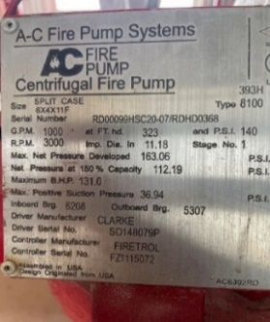 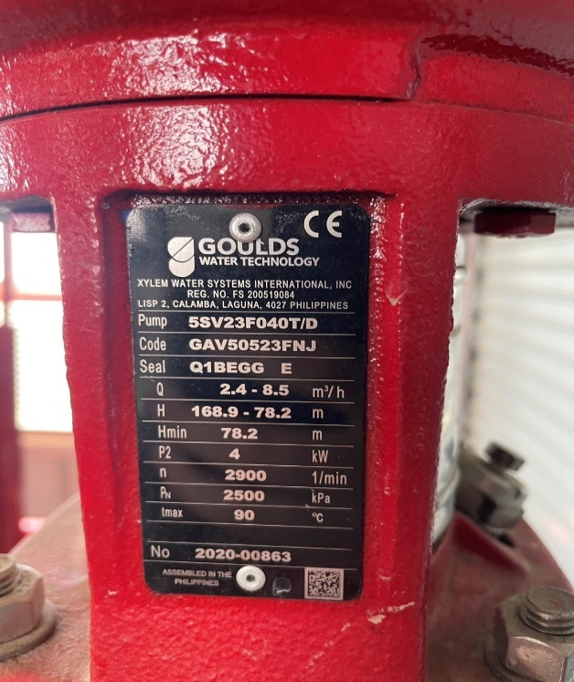 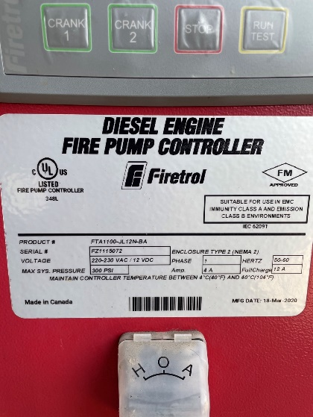 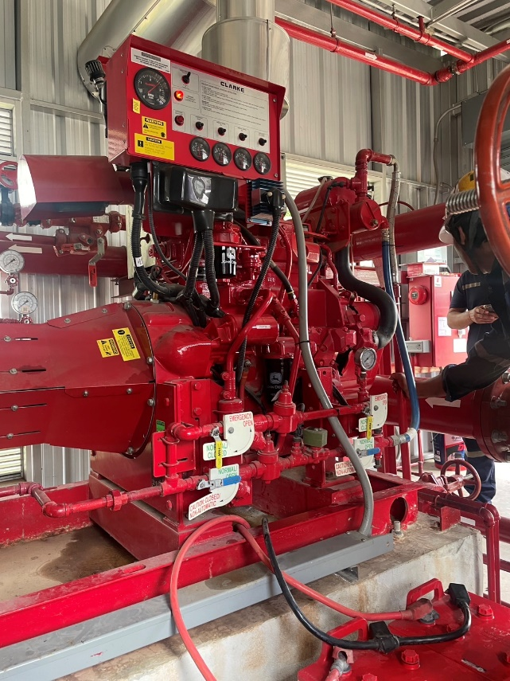 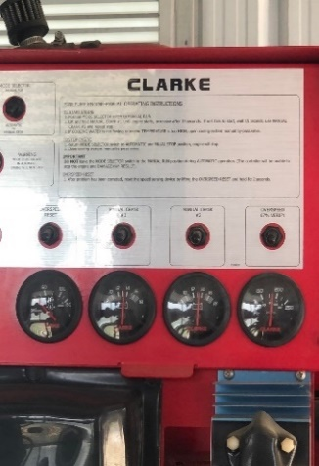

Fire Pump # 3 อาคาร ท.0028

GEN#1-1
 |  |  |  |  |  | Electricity Generating Authority of Thailand
 |  |  |  |  |  | การไฟฟ้าฝ่ายผลิตแห่งประเทศไทย
 |  |  |  |  |  | INSPECTION REPORT OF GENERATOR
 |  |  |  |  |  | สำนักงาน ไทรน้อย

General Datas |  |  |  |  |  |  |  |  |  |  |  |  |  |  |  |  |  |  |  |  |  |  |  |  |  |  |  |  |  |  |  | Sheet |  |  | 1/2 | Model | JU1H-UFH0
Location | อาคาร ท.0019 |  |  |  |  |  |  |  |  | Station No. |  |  |  |  |  | GENERATOR#1 |  |  |  |  | ความจุถังเชื้อเพลิง |  |  |  |  |  |  | 165 |  |  |  |  |  | Liters
Model |  | 6LTAA8.9-G2 | Serial-Number |  |  |  |  | 78547960 |  |  |  |  |  |  |  |  | MFG |  | Dongfeng Cummins |  |  |  |  |  | RPM Rating |  |  |  |  |  | 1500 |  |  |  |  |  |  | ชนิด | Vertical
Qut. Of Fuel Liquid |  |  |  |  | ( |  | ) |  | Gal |  | ( | ü | ) | Lit | ( |  | ) | kg | Fuel Level |  |  | (Before) |  |  |  | N/A |  |  | / | (After) |  |  | N/A |  | Liters
ระยะเวลาที่เครื่องยนต์ทำงาน |  |  |  | 5 | mins. |  | จำนวนครั้งการทำงาน |  |  |  |  |  |  |  | 305 |  | ครั้ง |  | ชั่วโมงการทำงาน |  |  |  | (Before) |  |  | 45:20 |  |  | / | (After) |  |  | 45:25 |  | Hrs.

0.Pre Visual Inspection
ห้องเครื่องสูบน้ำดับเพลิง
รายการตรวจสอบ |  |  |  |  |  |  |  |  |  |  |  |  |  |  |  |  |  |  |  | ผลการตรวจสอบ |  |  |  |  |  |  | หมายเหตุ
 |  |  |  |  |  |  |  |  |  |  |  |  |  |  |  |  |  |  |  | ผ่าน |  |  |  | ไม่ผ่าน
บริเวณห้องเครื่องกำเนิดไฟฟ้าสำรอง

มีไฟฟ้าและแสงสว่างเพียงพอต่อการปฏิบัติงาน

มีไฟฟ้าและแสงสว่างฉุกเฉิน สามารถทำงานได้ไม่น้อยกว่า 2 ชั่วโมง

มีระบบระบายอากาศภายในห้องเครื่องกำเนิดไฟฟ้าสำรอง

ไม่มีสิ่งกีดขวางทางเข้า-ออกห้องเครื่องกำเนิดไฟฟ้าสำรอง

ควรจัดให้มีถังดับเพลิงอยู่ในบริเวณใกล้เคียง

โครงสร้างทั่วไปมีความแข็งแรง

มีการ์ดครอบป้องกันส่วนที่หมุนได้

มีการติดตั้งสายดินอย่างถูกต้อง

บริเวณตู้ควบคุม

ตู้ควบคุมอยู่ในสภาพปกติ

ตำแหน่งติดตั้งตู้ควบคุมอยู่ในตำแหน่งที่เหมาะสม

การติดตั้งตู้ควบคุมมั่นคง แข็งแรง

ไม่มีวัสดุกีดขวางตู้ควบคุม

ไม่มีสิ่งสกปรกอยู่ในตู้ควบคุม

หน้าจอตู้ควบคุมแสดงสถานะอยู่ในสภาพปกติ

การ wiring สายไฟภายในตู้อยู่ในสภาพเป็นระเบียบเรียบร้อย

สวิตช์ต่างๆในตู้อยู่ในสภาพปกติ

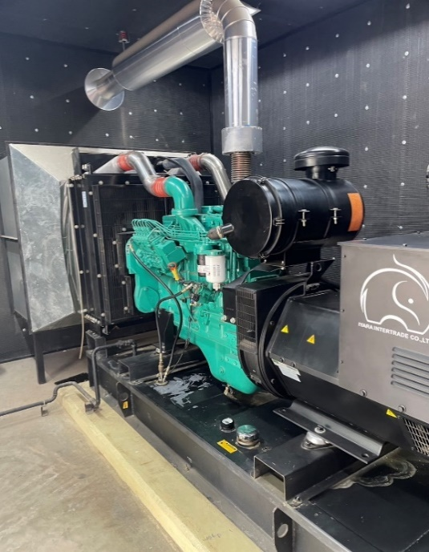 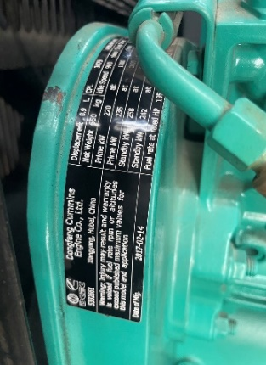 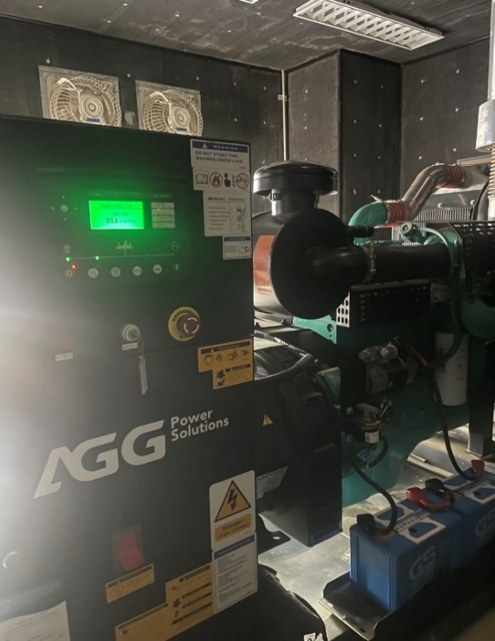

Generator # 1 อาคาร ท.0019

